DASHBOARD
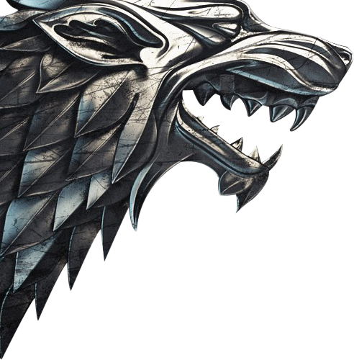


UMA DASHBOARD DE GELO E FOGO

Tyrion Lannister | 67
Daenerys Targaryen | 62
Cersei Lannister | 62
Jon Snow | 62
Sansa Stark | 59
Arya Stark | 59
Jaime Lannister | 55
Jorah Mormont | 52
Samwell Tarly | 48
Theon Greyjoy | 47
Lord Varys | 46
PERSONAGENS VIVOS POR MAIS TEMPO
E EM QUANTOS EPISÓDIOS APARECERAM
Jorah
Theon
Varys
Daenerys
Tyrion
Cersei
Jon
Sansa
Arya
Jaime
Samwell


QUANTIDADE DE CASAS POR REGIÃO
 | CASAS
Unknown | 19
Dorne | 29
Vale of Arryn | 34
Stormlands | 34
Iron Islands | 35
Crownlands | 38
North | 48
Riverlands | 54
Westerlands | 55
Reach | 69
REACH: 69
WESTERLANDS: 55
RIVERLANDS: 54
NORTH: 48
CROWNLANDS: 38
VALE OF ARRYN: 34
DORNE: 29
IRON ISLANDS: 35

 | 8 | 7 | 6 | 5 | 4 | 3 | 2 | 1
 | 9.35 | 9.1 | 9 | 8.95 | 8.9 | 8.8 | 8.65 | 6.75
4 9,35
1 9,10
7 9,00
3 8,95
6 8,90
2 8,80
5 8,65
8 6,75
MEDIA DE AVALIAÇÃO POR TEMPORADA
TEMPORADA
MEDIA DE AVALIAÇÃO

TOP 3 DIRETORES COM MAIOR NUMERO DE EPISODIOS DIRIGIDOS
 | TOTAL
David Nutter | 9
Alan Taylor | 7
Mark Mylod | 6

PERSONAGENS MAIS IMPORTANTES DE TODAS AS TEMPORADAS
JON SNOW
JAIME LANNISTER
TYRION LANNISTER
DAENERYS TARGARYEN
EDDARD 'NED' STARK

TOP 3 EPISODIOS MAIS LONGOS
 | MAIOR_DURACAO
The Long Night | 82
The Dragon and the Wolf | 80
The Iron Throne | 80





Honer
Isa
Anna
Amanda
Integrantes Casa Resilia

Casas por regiao
REGIÃO | CASAS
Unknown | 19
Dorne | 29
Vale of Arryn | 34
Stormlands | 34
Iron Islands | 35
Crownlands | 38
North | 48
Riverlands | 54
Westerlands | 55
Reach | 69

Aparicoes dos personagens
EPISODIOS
Coluna1 | Coluna2
Tyrion Lannister | 67
Daenerys Targaryen | 62
Cersei Lannister | 62
Jon Snow | 62
Sansa Stark | 59
Arya Stark | 59
Jaime Lannister | 55
Jorah Mormont | 52
Samwell Tarly | 48
Theon Greyjoy | 47
Lord Varys | 46
Bran Stark | 40
Sandor 'The Hound' Clegane | 38
Bronn | 37
Gendry | 24
Wun Wun | 16
Robin Arryn | 9

PERSONAGEM | ATOR/ATRIZ | TOTAL EPISÓDIOS | ANO ENTRADA | ANO SAÍDA | TOTAL ANOS
Bronn | Jerome Flynn | 37 | 2011 | 2019 | 8
Jaime Lannister | Nikolaj Coster-Waldau | 55 | 2011 | 2019 | 8
Lord Varys | Conleth Hill | 46 | 2011 | 2019 | 8
Sansa Stark | Sophie Turner | 59 | 2011 | 2019 | 8
Sandor 'The Hound' Clegane | Rory McCann | 38 | 2011 | 2019 | 8
Jorah Mormont | Iain Glen | 52 | 2011 | 2019 | 8
Robin Arryn | Lino Facioli | 9 | 2011 | 2019 | 8
Arya Stark | Maisie Williams | 59 | 2011 | 2019 | 8
Samwell Tarly | John Bradley | 48 | 2011 | 2019 | 8
Gendry | Joe Dempsie | 24 | 2011 | 2019 | 8
Daenerys Targaryen | Emilia Clarke | 62 | 2011 | 2019 | 8
Cersei Lannister | Lena Headey | 62 | 2011 | 2019 | 8
Jon Snow | Kit Harington | 62 | 2011 | 2019 | 8
Theon Greyjoy | Alfie Allen | 47 | 2011 | 2019 | 8
Bran Stark | Isaac Hempstead Wright | 40 | 2011 | 2019 | 8
Wun Wun | Ian Whyte | 16 | 2011 | 2019 | 8
Tyrion Lannister | Peter Dinklage | 67 | 2011 | 2019 | 8

Avaliacoes por temporada
TEMPORADA | NOTA
4 | 9.35
1 | 9.1
7 | 9
3 | 8.95
6 | 8.9
2 | 8.8
5 | 8.65
8 | 6.75

TEMPORADA | NOTA
8 | 9.35
7 | 9.1
6 | 9
5 | 8.95
4 | 8.9
3 | 8.8
2 | 8.65
1 | 6.75

Diretores
DIRECTOR | TOTAL
David Nutter | 9
Alan Taylor | 7
Mark Mylod | 6

Episodios mais longos
TOP 3 EPISODIOS MAIS LONGOS
TITULO | MAIOR_DURACAO
The Long Night | 82
The Dragon and the Wolf | 80
The Iron Throne | 80

